PLAN DU SALON
Voir l’onglet « Exposants » pour consulter la liste complète des exposants, incluant leur numéro de kiosque et leurs informations détaillées.
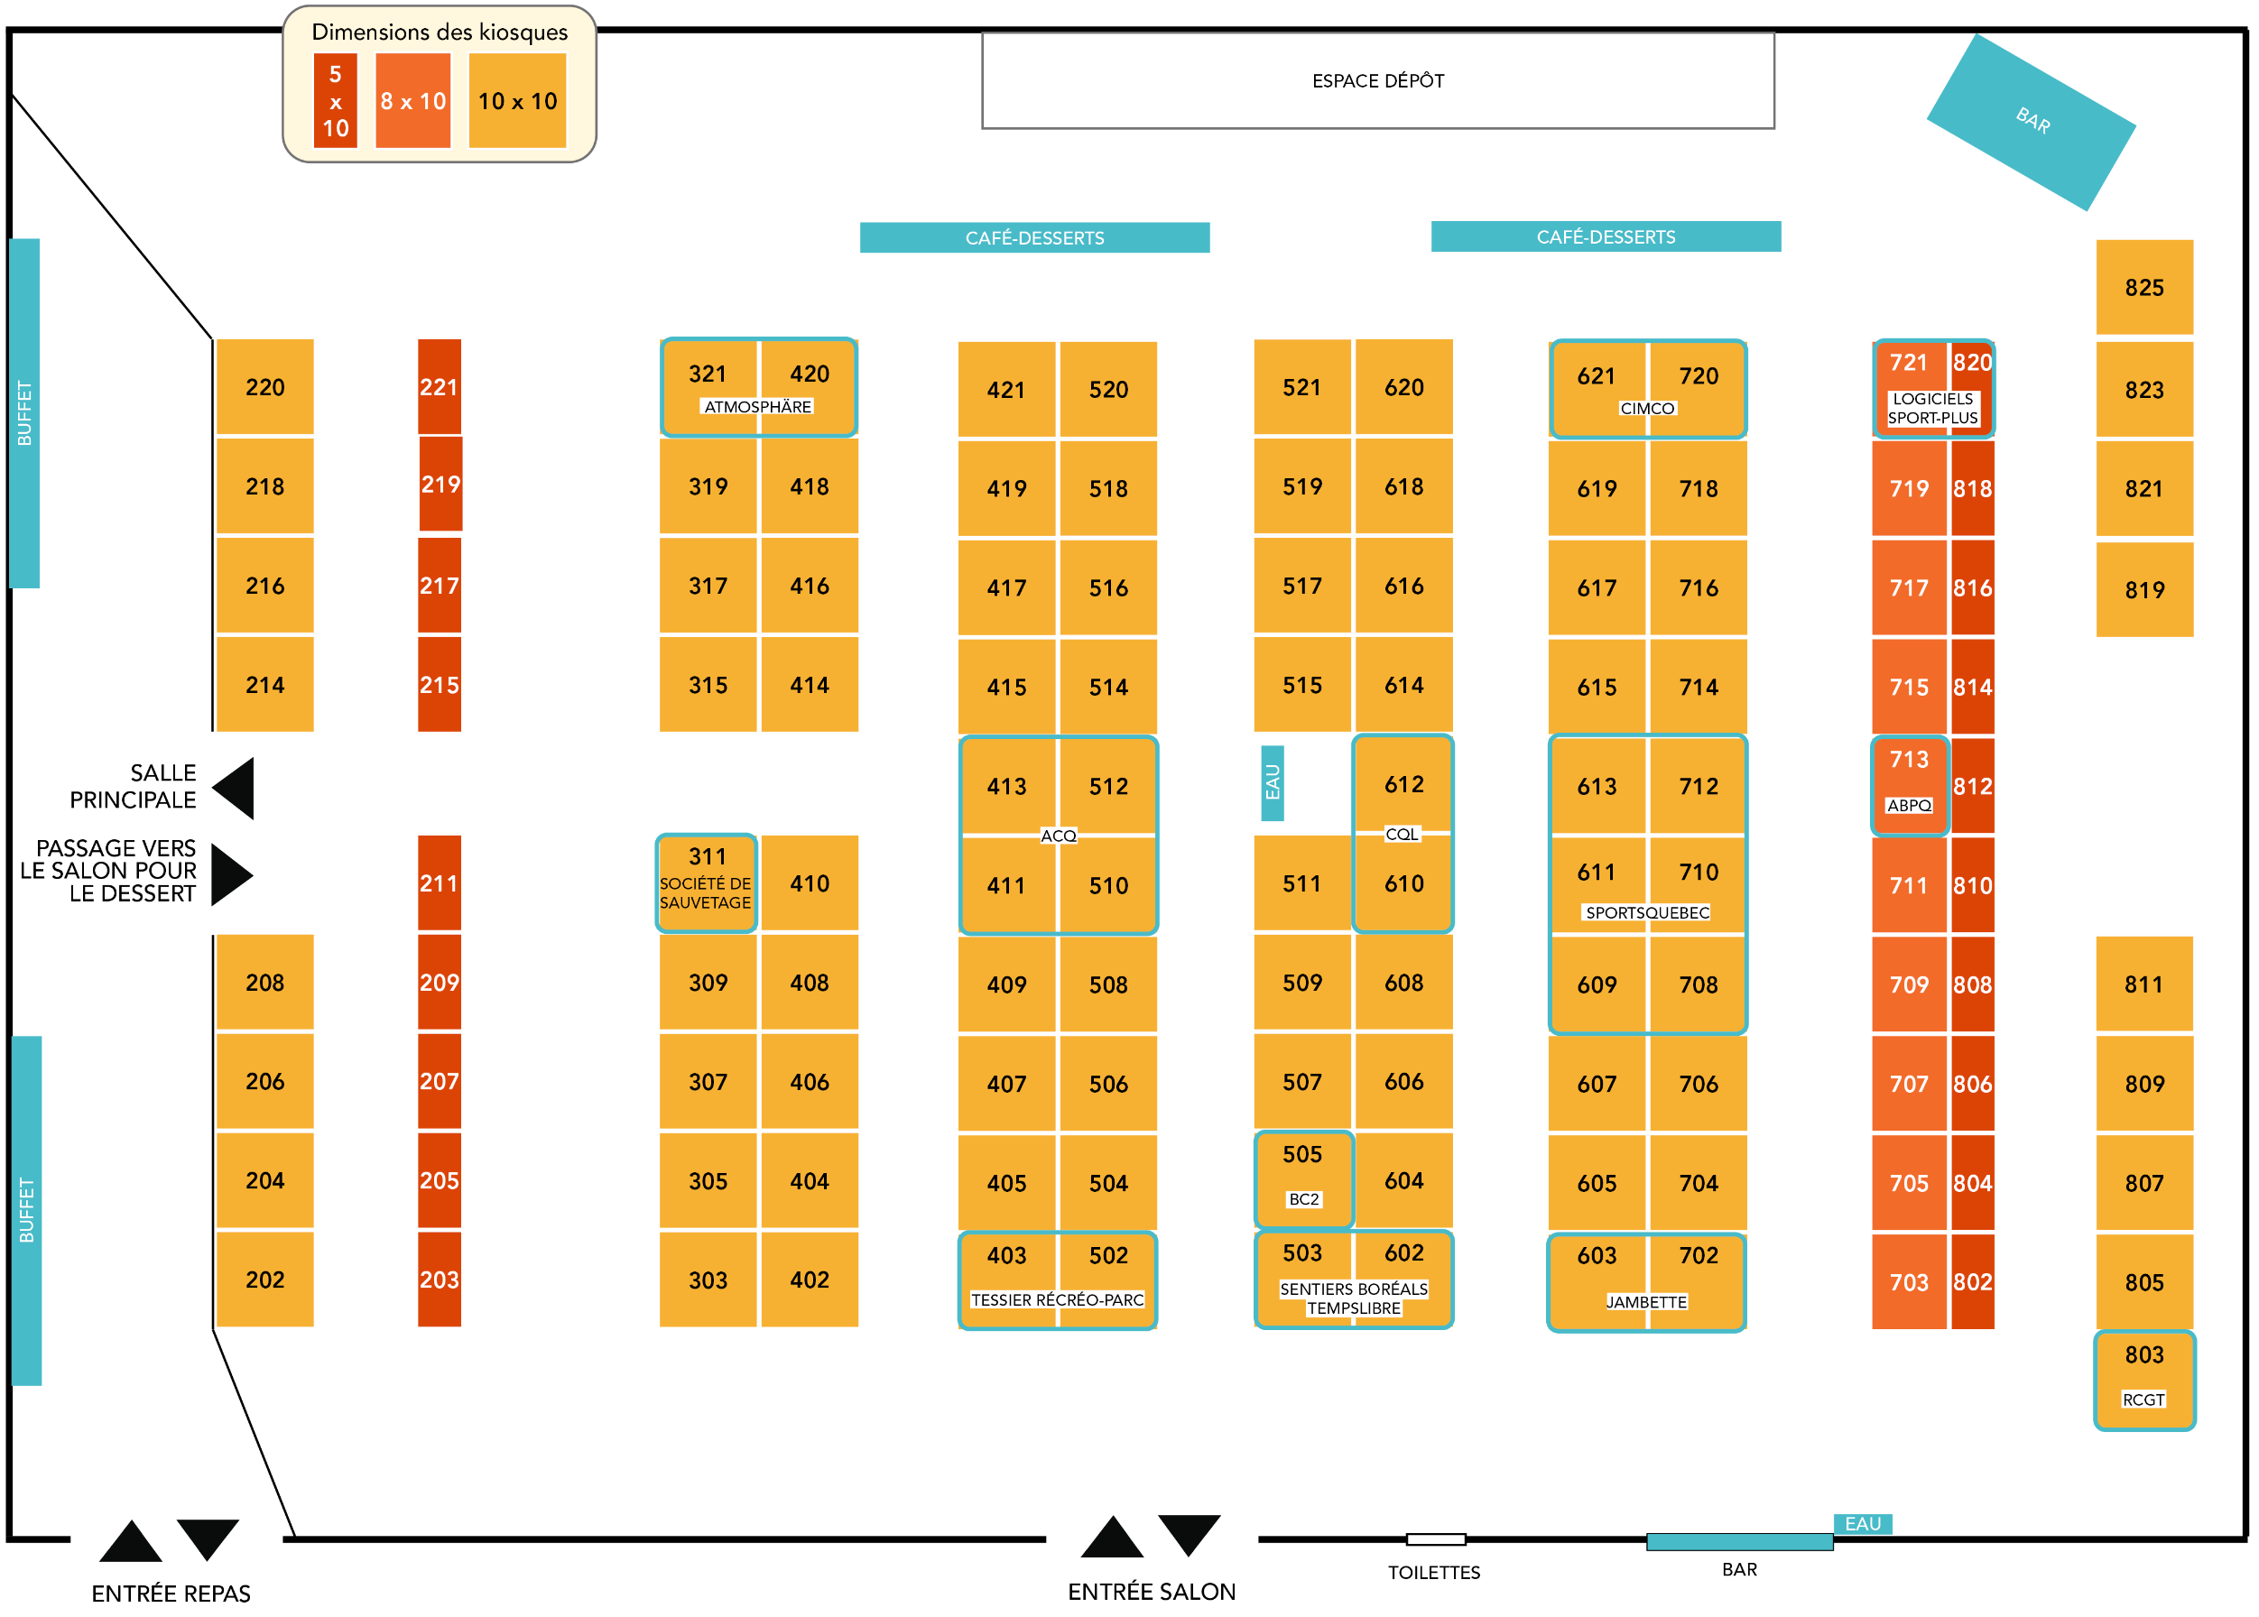

Kiosques dans le Lobby:

A - Atmosphäre
B - Société de sauvetage
C - Logiciels Spor-Plus
D - Jambette
E - Espace AQLP
F - CIMCO
G - Tessier Récréo-Parc

